Loe mind
Tallinna linna pinnaveehaarde veevõtust tulenev koormus
Eesmärk
VMK koormuste alusuuringu jaoks hinnata aastatel 2019-2023 Tallinna linna pinnaveehaarde veevõtust tulenevat koormust Soodla jõele, Aavojale, Jägala jõele ja Pirita jõele.
Ajalugu
Veevõtust tulenev koormus analüüsis tugines veekasutuse aastaaruandlusele ja vooluhulkade andmetele. Tallinna linna veehaarde puhul kajastub kogu veevõtt Ülemiste järvel ning teistel pinnaveehaarde osadel ei ole veevõttu kajastatud. Samas on teada, et Soodla jõgi, Raudoja, Aavoja, Jägala jõgi ja Pirita jõgi on läbi kanalite kõik Tallinna linna pinnaveehaarde osad.
Sisendandmed
* Tallinna Vesi joogiveehaarde vooluhulkade ja veetasemete mõõtmiste andmestikud.
\\FS25.sise.envir.ee\Failiserver-KAUR-KeskkonnakasutuseOsakond$\Vesi\GIS\Veevõtt\Joogiveehaare
* Soodla veehoidla terastoru avatud perioodid, mil toimus aktiivne veevõtt Soodla veehoidlast Ülemiste järve veevarude täiendamiseks.
26.06. – 10.09.2019
16.06. – 10.09.2020
18.06. – 19.08.2021
28.06. – 19.09.2022
15.10. – 29.10.2022
16.06. – 19.08.2023
Töökäik
1. Tallinna Vesi andmestikest koostati 2019-2023 koondandmestik kasutades kuud iseloomustavaks väärtuseks andmestikus toodud KESK rida. Kui andmestikus ei olnud väärtust kuna päevastes andmetes oli tühjasid väärtuseid või sisaldab märki >, siis Soodla jõe korral eemaldati > märk ja leiti ise päevastest arvväärtustest kuukeskmine. Soodla jõe 2023. aasta 31. märtsi andmestik muudeti vastavalt 10,42 -> 1,42. Aavoja puhul sai kuu keskmiseks kirjeks >0,05. Andmed koondati lehele „TallinnaVesi_kuukoond“.
2. Hinnati veevõttu Pirita jõest, Jägala jõest ja Aavojast kasutades kanalite vooluhulkasid. Lehel „TallinnaVesi_kuukoond“ on tähistatud kasutatud algandmete veerud sinise tasutaga. Sekstioon "Vee tasakaal, m3" näitab kas vett võeti vooluveekogust (positiivne arv) või lisati juurde (negatiivne arv). Veevõttu nendest veekogudest hinnati kuu põhiselt ehk kui kuu hinnang oli positiivne, siis loeti see kogus veevõtuks veekogust ning kui negatiivne, siis veevõtu kogus sellest veekogust väärtustati nulliga. Aasta põhised veevõtu hinnangud on lehel "Veevõtt - Pirita Jägala Aavoja".
Pirita jõgi
Pirita jõest suunatakse Vaskjala-Ülemiste kanali kaudu vett Ülemiste järve ning Pirita jõkke suunati vett Jägala jõest Jägala-Pirita kanali ja Paunküla veehoidlast pumpamise kaudu. Seega kuna Pirita jõkke suunatakse vett, siis Pirita jõest veevõtt on hinnatud Vaskjala-Ülemiste kanali vooluhulga ning Jägala-Pirita kanali ja Paunküla veehoidlast pumbatud vooluhulkade vahena. Lehelt "TallinnaVesi_kuukoond" andmetulbad Pirita Ülemiste kanal, Veehoidlast Pirita jõkke, Jägala Pirita kanal. Vaskjala-Ülemiste kanal võib olla ka täiesti suletud ja sel hetkel Pirita jõest veevõttu ei toimu. Pirita jõest veevõtu hinnang on lehel "TallinnaVesi_kuukoond" tulbas AD. Veevõtu ühikuks on m³.
Jägala jõgi
Jägala jõest suunatakse veevõttu Jägala-Pirita kanali ja Sae-Puanküla kanali kaudu ning Jägala jõkke suunatakse vett Aavoja-Kaunissaare kanali kaudu. Seega kuna Jägala jõkke suunatakse vett, siis Jägala jõest veevõtt on hinnatud Jägala-Pirita ja Sae-Paunküla kanalite vooluhulkade ning Aavoja-Kaunissaare vooluhulga vahena. Lehelt "TallinnaVesi_kuukoond" andmetulbad Jägala Pirita kanal, Pumbajaam, Aavoja Jägala kanal. Jägala jõest veevõtu hinnang on lehel "TallinnaVesi_kuukoond" tulbas AE. Veevõtu ühikuks on m³.
Aavoja
Aavojast suunatakse veevõttu Aavoja-Kaunissaare kanali kaudu ning Aavojja suunatakse vett Raudoja-Aavoja kanali kaudu. Seega kuna Aavojja suunatakse vett, siis Aavojast veevõtt on hinnatud Raudoja-Aavoja ja ja Aavoja-Kaunissaare kanalite vooluhulkade vahena. Lehelt "TallinnaVesi_kuukoond" andmetulbad Raudoja Aavoja kanal, Aavoja Jägala kanal. Aavojast veevõtu hinnang on lehel "TallinnaVesi_kuukoond" tulbas AF. Veevõtu ühikuks on m³.
3. Tallinna Vesi andmestikest koostati 2019-2023 kohta Raudoja-Aavoja kanali päevaste vooluhukade koondandmestik. Andmed koondati lehele „TallinnaVesi_päevakoond“.
4. Hinnati veevõttu Soodla jõest kasutades Raudoja-Aavoja kanali päevaseid andmeid ja Soodla veehoidla terastoru avatud perioode. Perioodi lõppi lisati kaks päeva inertsi arvestamiseks. Aasta põhised veevõtu hinnangud on lehel "Veevõtt - Soodla".
Soodla jõgi
Soodla veehoidlast on terastoru Raudojja. Raudojast suunatakse vesi Raudoja-Aavoja kanaliga Aavojja ning Raudoja ise suubub taas Soodla jõkke. Soodla veehoidlal on küll veetaseme mõõtmine, aga ei hinnata vooluhulka, mida suunatakse Raudojja. On teada millal on terastoru avatud ja millal suletud. Kogu Raudoja-Aavoja kanali veehulk ei jõua Soodla jõkke; osa suunatakse Soodla jõest ära (terastoru avatud) ja osa suunatakse ära enne Soodla jõkke jõudmist (terastoru suletud). Antud analüüsis Soodla jõe veevõtu koormusena käsitletakse aktiivset veevõttu Ülemistesse suunamise eesmärgil. Seega Soodla jõest veevõtuks arvestatakse Raudoja-Aavoja kanali vooluhulkasid nendel päevadel kui Soodla veehoidla terastoru on avatud ja peale sulgemist kaks päeva inertsiks.
5. Ülemiste järve veevõtust peaks maha lahutama Vaskjala-Ülemiste kanali veekogused. Seda sammu ei tehta siin faili raames vaid otse koormuste töös.
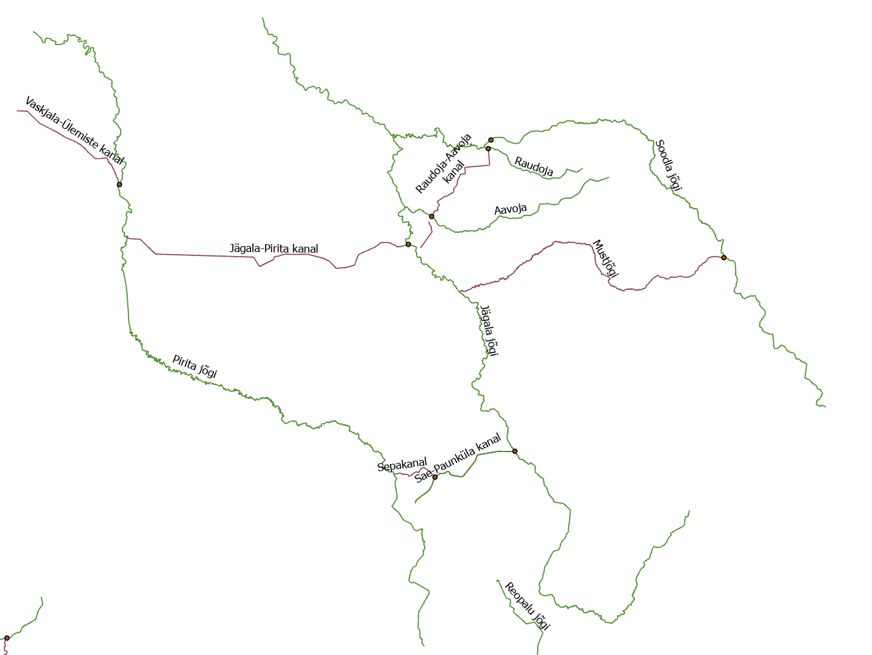

Veevõtt - Pirita Jägala Aavoja
Reasildid | Summa kogusummast Piritast veevõtt | Summa kogusummast Jägalast veevõtt | Summa kogusummast Aavojast veevõtt
2019 | 3524256 | 10492416 | 0
2020 | 2749248 | 10692950.4 | 0
2021 | 4283712 | 13908672 | 0
2022 | 3022272 | 10000800 | 62208
2023 | 6270048 | 14395132.8 | 0
Üldkokkuvõte | 19849536 | 59489971.2 | 62208

Veevõtt - Soodla
 | kinni | lahti
jaanuar | 302400
veebruar | 264384
märts | 288576
aprill | 239328
mai | 279072
juuni | 200448 | 197856
juuli |  | 2180736
august |  | 3404160
september | 152928 | 788832
oktoober | 325728
november | 266112
detsember | 344736
jaanuar | 243648
veebruar | 262656
märts | 232416
aprill | 240192
mai | 260064
juuni | 158976 | 1068768
juuli |  | 3008448
august |  | 3025728
september | 370656 | 811296
oktoober | 388800
november | 304128
detsember | 248832
jaanuar | 298080
veebruar | 258336
märts | 292032
aprill | 201312
mai | 285120
juuni | 107136 | 344736
juuli |  | 2221344
september | 114048
august | 170208 | 1168992
detsember | 310176
november | 347328
oktoober | 265248
märts | 268704
aprill | 275616
juuni | 186624 | 78624
juuli |  | 1786752
august |  | 2965248
september | 12960 | 1276992
oktoober | 20736 | 602208
november | 177984
detsember | 191808
jaanuar | 265248
mai | 184032
veebruar | 341280
jaanuar | 417312
veebruar | 93398.4
...
Summa kogusummast Veehulk, m3 | Veerusildid
Reasildid | kinni | lahti | Üldkokkuvõte
2019 | 2663712 | 6571584 | 9235296
jaanuar | 302400 |  | 302400
veebruar | 264384 |  | 264384
märts | 288576 |  | 288576
aprill | 239328 |  | 239328
mai | 279072 |  | 279072
juuni | 200448 | 197856 | 398304
juuli |  | 2180736 | 2180736
august |  | 3404160 | 3404160
september | 152928 | 788832 | 941760
oktoober | 325728 |  | 325728
november | 266112 |  | 266112
detsember | 344736 |  | 344736
2020 | 2710368 | 7914240 | 10624608
jaanuar | 243648 |  | 243648
veebruar | 262656 |  | 262656
märts | 232416 |  | 232416
aprill | 240192 |  | 240192
mai | 260064 |  | 260064
juuni | 158976 | 1068768 | 1227744
juuli |  | 3008448 | 3008448
august |  | 3025728 | 3025728
september | 370656 | 811296 | 1181952
oktoober | 388800 |  | 388800
november | 304128 |  | 304128
detsember | 248832 |  | 248832
2021 | 2649024 | 3735072 | 6384096
jaanuar | 298080 |  | 298080
veebruar | 258336 |  | 258336
märts | 292032 |  | 292032
aprill | 201312 |  | 201312
mai | 285120 |  | 285120
juuni | 107136 | 344736 | 451872
juuli |  | 2221344 | 2221344
september | 114048 |  | 114048
august | 170208 | 1168992 | 1339200
detsember | 310176 |  | 310176
november | 347328 |  | 347328
oktoober | 265248 |  | 265248
2022 | 1924992 | 6709824 | 8634816
märts | 268704 |  | 268704
aprill | 275616 |  | 275616
juuni | 186624 | 78624 | 265248
juuli |  | 1786752 | 1786752
august |  | 2965248 | 2965248
september | 12960 | 1276992 | 1289952
oktoober | 20736 | 602208 | 622944
november | 177984 |  | 177984
detsember | 191808 |  | 191808
jaanuar | 265248 |  | 265248
mai | 184032 |  | 184032
veebruar | 341280 |  | 341280
2023 | 1550102.4 | 4213728 | 5763830.4
jaanuar | 417312 |  | 417312
veebruar | 93398.4 |  | 93398.4
märts | 203040 |  | 203040
aprill | 182304 |  | 182304
mai | 186624 |  | 186624
juuni | 98496 | 858816 | 957312
juuli |  | 2101248 | 2101248
august | 37152 | 1253664 | 1290816
september | 76032 |  | 76032
oktoober | 37152 |  | 37152
november | 103680 |  | 103680
detsember | 114912 |  | 114912
Üldkokkuvõte | 11498198.4 | 29144448 | 40642646.4

